01
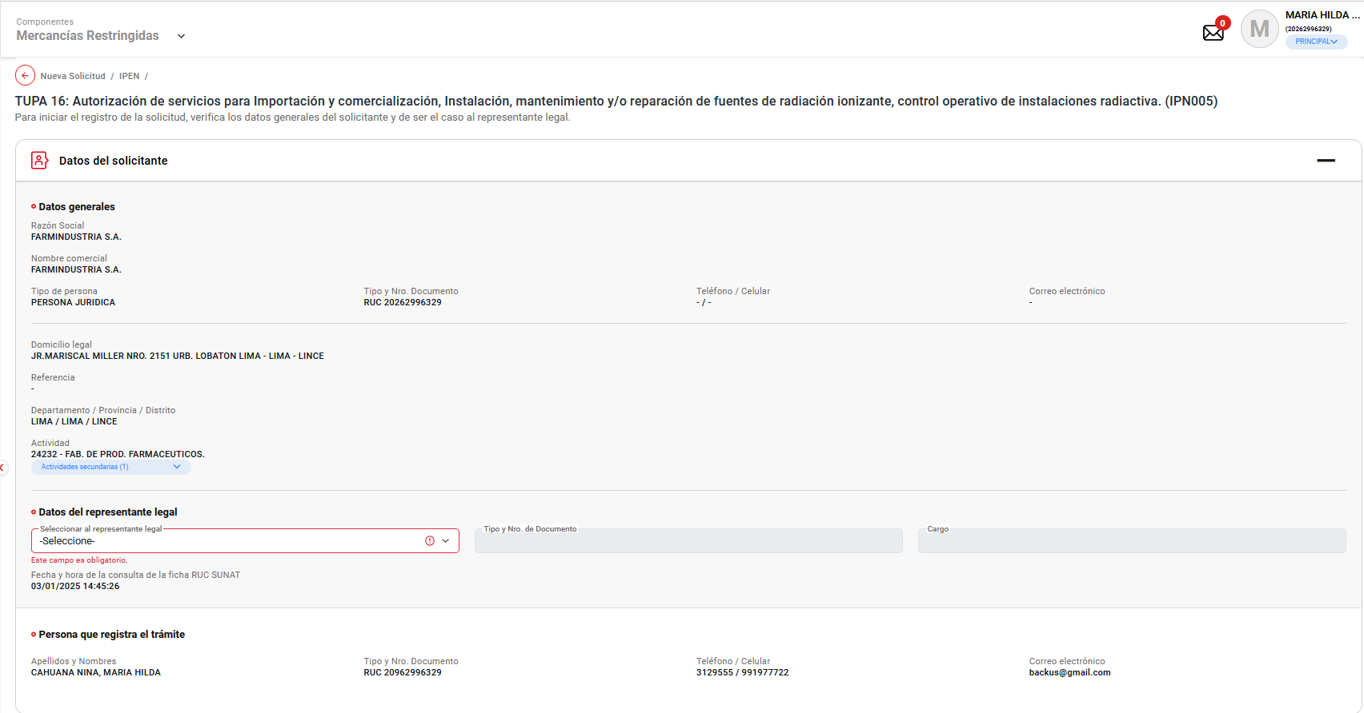
PASO 01: Loguearse como usuario en el sistema con el ROL: MR.USUARIO.PRINCIPAL

https://landing-test.vuce.gob.pe/mr2/mr2-ui/

El sistema permite el ingreso del Usuario con perfil Principal de forma exitosa

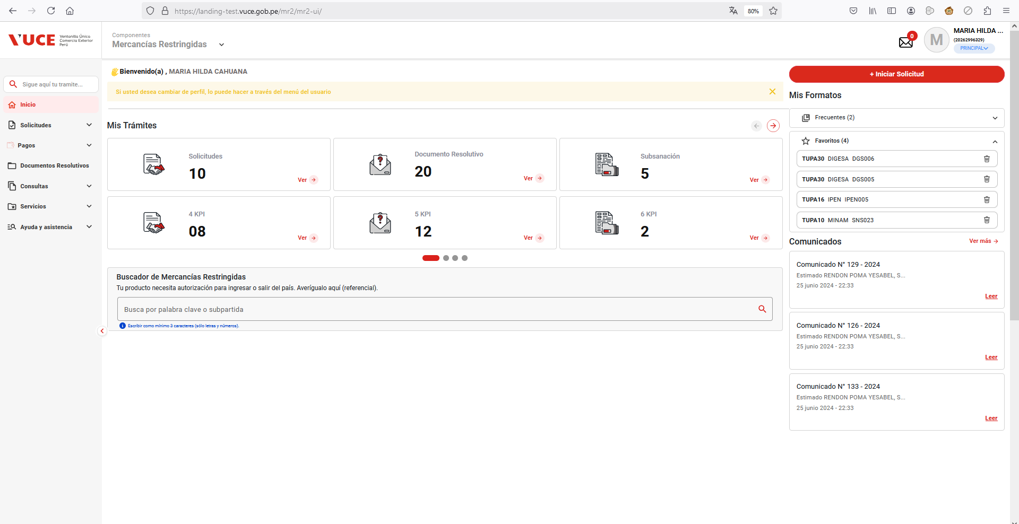

PASO 02: Ingresar en la pantalla “Nueva Solicitud”

Se valida exitosamente el ingreso al nueva solicitud desde el menú de Solicitudes --> Nueva solicitud
Se valida exitosamente el ingreso al nueva solicitud desde el boton "Iniciar Solicitud"

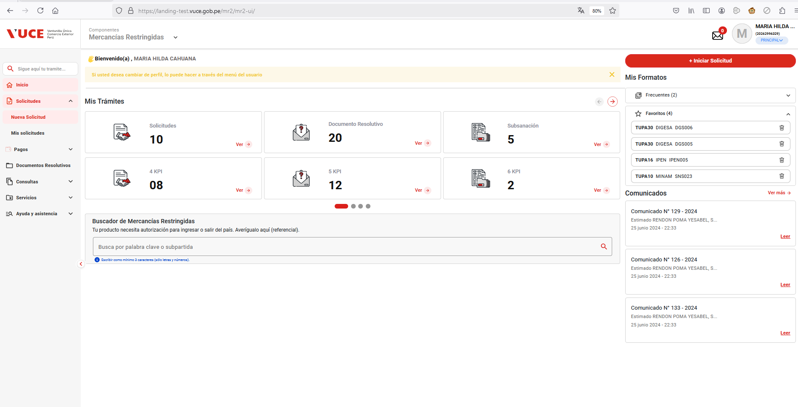

PASO 03: Dirigirse a la pestaña “Entidades”

Se lista todas las entidades disponibles para el sistema:
IPEN, AGN, BNP, DIGEMID, DIGESA, DIRESA TACNA, MINAGRI, MINAM
MINEM, MTC, PRODUC, SANIPES, SENASA, SERFOR, SUCAMEC

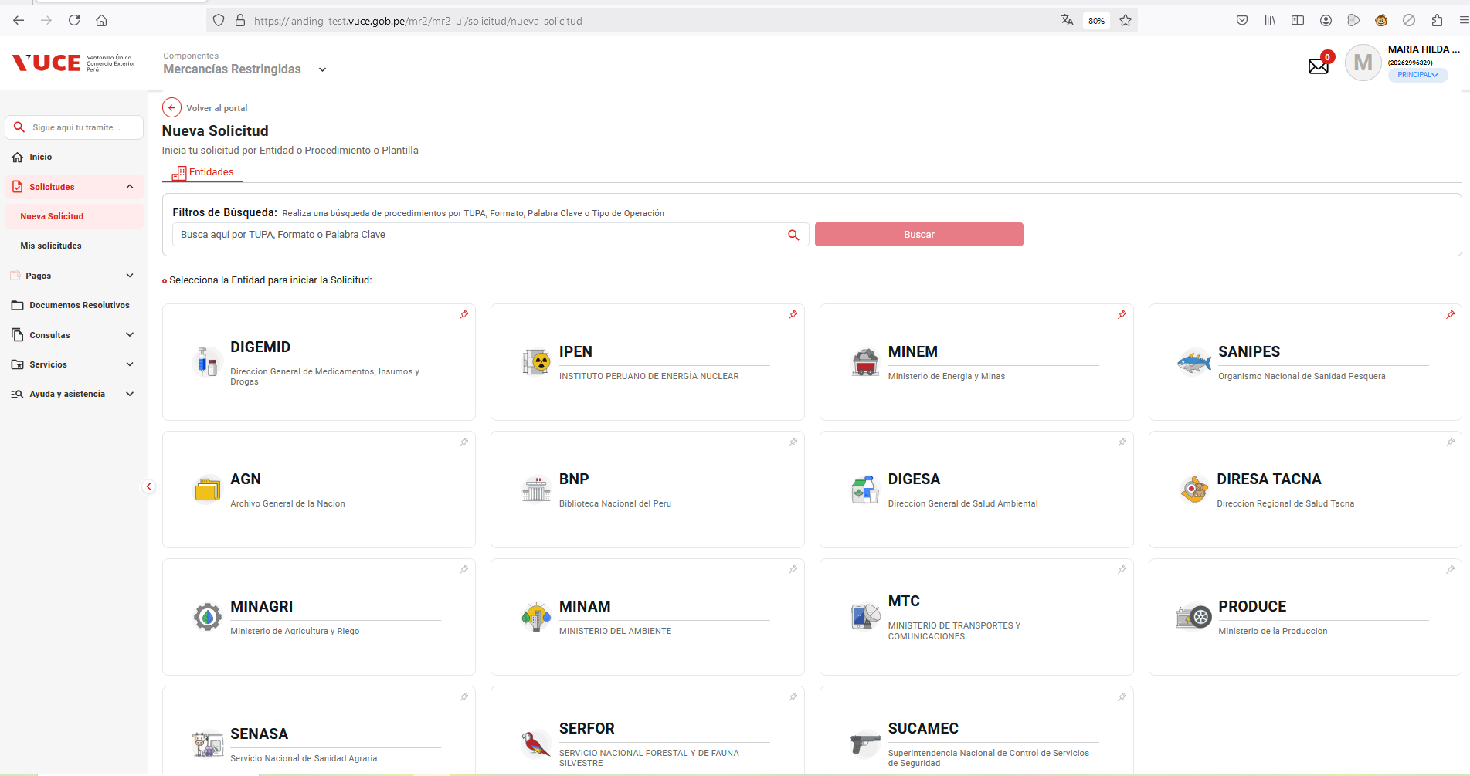

PASO 04: Seleccionar una entidad (IPEN)

Al seleccionar la entidad IPEN, se muestra el listado de los TUPA relacionado a la entidad, aquellas tupas el icono de estrella resaltada son tupas de carácter favorito.

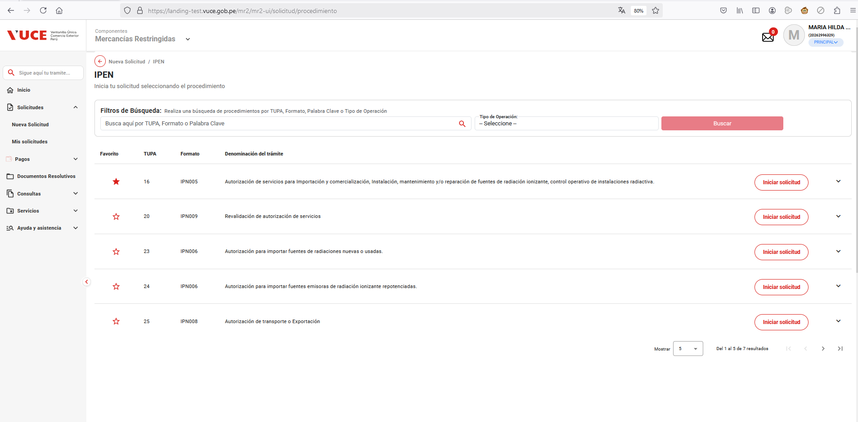

PASO 05: Dar click en Botón "iniciar Solicitud"

Se verifica la información de cabecera de la solicitud con los correspondientes datos:
 | - Breadcrumbs: Corresponde a la ruta de donde se encuentra el Rol autorizado: Nueva Solicitud / IPEN /
 | - Título: Es el título que tiene el formulario está estructurado de la siguiente manera:
 |  | [Tipo de trámite] = TUPA | [Nombre del procedimiento] = Autorización de servicios para importación y comerciaización, instalación, mantenimiento y/o reparación de fuentes de radiación ionizante, control operativo de instaciones radiactiva.
 |  | [# Tipo de trámite] = 16 | ([Código del formato]) = IPN005

